상품제안서
i-LiN 초고속 살균 15W 무선 충전기 | 상품코드: F18186

 |  |  |  |  |  |  | 02-412-0044 | www.easy1.co.kr
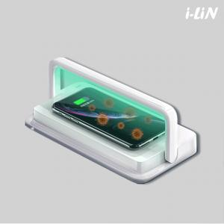

【상세/제작정보】

【인쇄/포장옵션】 | 레이저, 풀칼라 / 포장지포장

【공급단가】 | 수량 | 100~ | 300~ | 500~ | 1,000~ | 2,000~
*VAT별도 | 단가 | 30,370원 | 29,250원 | 28,120원 | 27,000원 | 26,320원

【상품 URL】 | http://www.easy1.co.kr/src/goods_detail.php?gdno=18186

